共通メッセージ
プロジェクト名 |  |  |  | システム名 |  | 画面レイアウト設計書 |  |  |  | 作成者 | 作成日 | 更新者 |  | 更新日
体験型Java研修 |  |  |  | LMS学習管理システム |  | 共通部品 |  |  |  | 堀井 | 2024-01-15

 | 画面イメージ

 |  | 登録／更新／削除完了メッセージ（正常系）

 |  | 確認ダイアログ |  |  |  |  |  | 確認モーダル

 |  | 入力チェックエラー（ボックスコントロール系） |  |  |  |  | その他のエラー
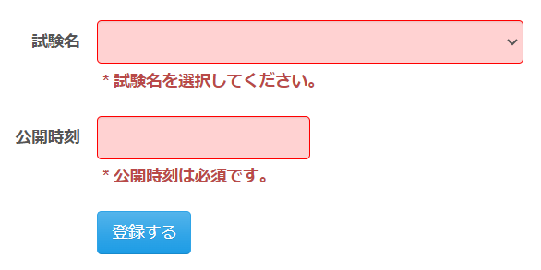

 | 画面表示項目
 | No |  | 項目名 |  | データ元 |  |  |  | 備考 |  |  |  | 権限ごとの 表示可否
 |  |  |  |  | テーブル名 |  |  | フィールド |  |  |  |  | 受 | 講 | 企 | 管 | 育
 | 1 |  | 登録／更新／削除完了メッセージ（正常系） |  | - |  |  | - | Bootstrapアラートメッセージ形式 表示位置はヘッダーとメインタイトルの中間とする |  |  |  | ○ | ○ | ○ | ○
 | 2 |  | 確認ダイアログ |  | - |  |  | - | JavaScript comfirm.()メソッド利用 |  |  |  | ○ | ○ | ○ | ○
 | 3 |  | 確認モーダル |  | - |  |  | - | Bootstrapモーダルウィンドウ形式 |  |  |  | ○ | ○ | ○ | ○
 | 4 |  | 入力チェックエラー（ボックスコントロール系） |  |  |  |  |  | メッセージCSSクラス：error 「class="help-inline error"」 背景CSSクラス：errorInput 「th:errorclass="errorInput"」 |  |  |  | ○ | ○ | ○ | ○
 | 5 |  | その他のエラー |  |  |  |  |  | メッセージCSSクラス：error 「class="help-inline error"」 |  |  |  | ○ | ○ | ○ | ○
 | ※独自入力チェックの場合はメッセージ冒頭に「*」を表示すること。FORM入力チェックの場合は不要。

ログインレイアウト
プロジェクト名 |  |  | システム名 |  | 画面レイアウト設計書 |  |  | 作成者 | 作成日 | 更新者 |  | 更新日
体験型Java研修 |  |  | LMS学習管理システム |  | 共通部品 |  |  | 臼井 | 2021-03-10 | 堀井 |  | 2023-10-10

 | 画面イメージ
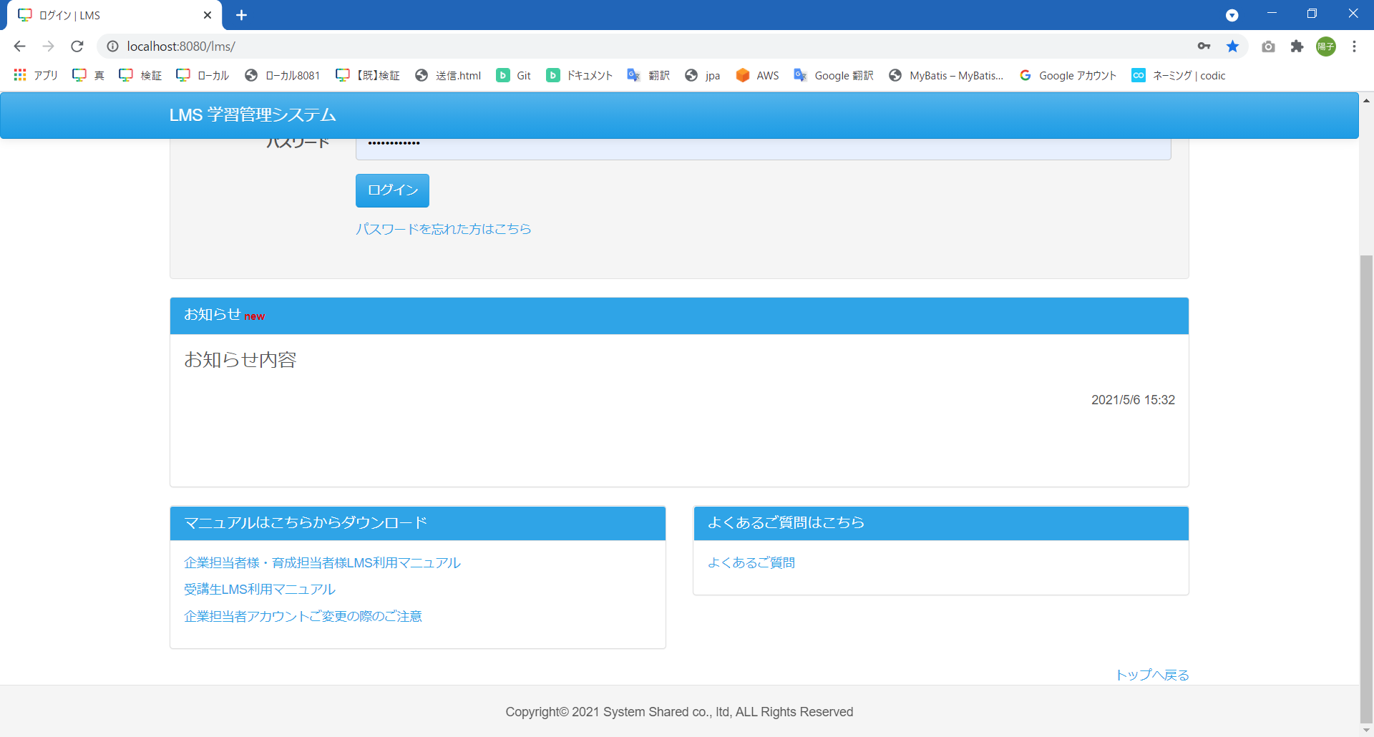

 | 画面表示項目
 | No | 項目名 |  | データ元 |  |  | 備考 |  |  |  | 権限ごとの 表示可否
 |  |  |  | テーブル名 |  | フィールド |  |  |  |  | 受 | 講 | 企 | 管 | 育
 | 1 | ヘッダー |  | - |  | - | 「ヘッダー」シート参照 |  |  |  | ○ | ○ | ○ | ○
 | 2 | フッター |  | - |  | - | 「フッター」シート参照 |  |  |  | ○ | ○ | ○ | ○

ログイン後レイアウト
プロジェクト名 |  |  | システム名 |  |  | 画面レイアウト設計書 |  |  | 作成者 | 作成日 | 更新者 |  | 更新日
体験型Java研修 |  |  | LMS学習管理システム |  |  | 共通部品 |  |  | 臼井 | 2021-03-10 | 堀井 |  | 2023-10-10

 | 画面イメージ
 |  |  |  |  | ※メニュー表示項目は権限によって異なる
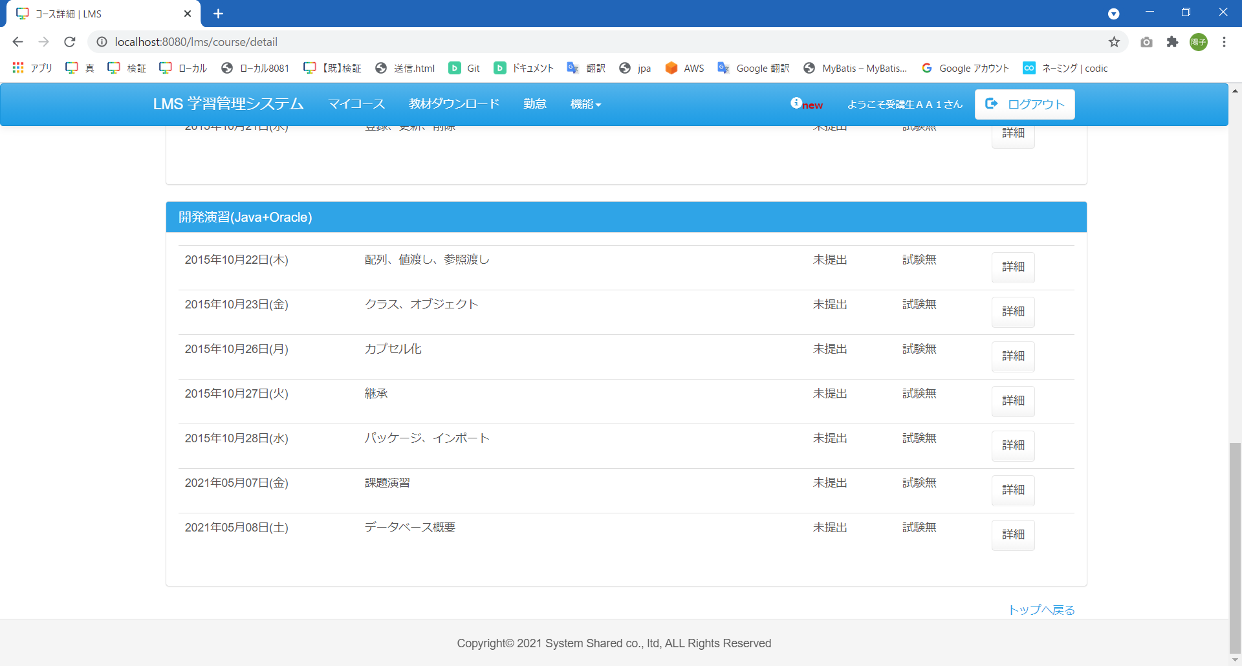

 | 画面表示項目
 | No | 項目名 |  | データ元 |  |  |  | 備考 |  |  |  | 権限ごとの 表示可否
 |  |  |  | テーブル名 |  |  | フィールド |  |  |  |  | 受 | 講 | 企 | 管 | 育
 | 1 | ヘッダー |  | - |  |  | - | 「ヘッダー」シート参照 |  |  |  | ○ | ○ | ○ | ○
 | 2 | フッター |  | - |  |  | - | 「フッター」シート参照 |  |  |  | ○ | ○ | ○ | ○

パスワード変更レイアウト
プロジェクト名 |  |  | システム名 |  |  | 画面レイアウト設計書 |  |  | 作成者 | 作成日 | 更新者 |  | 更新日
体験型Java研修 |  |  | LMS学習管理システム |  |  | 共通部品 |  |  | 臼井 | 2021-03-10 | 堀井 |  | 2023-10-10

 | 画面イメージ
 |  |  |  |  | ※メニュー表示項目は権限によって異なる

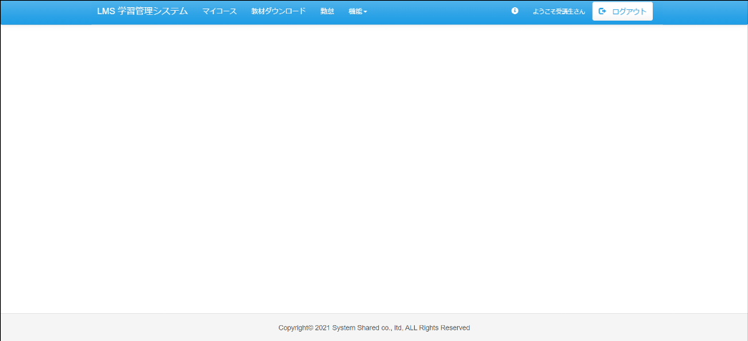

 | 画面表示項目
 | No | 項目名 |  | データ元 |  |  |  | 備考 |  |  |  | 権限ごとの 表示可否
 |  |  |  | テーブル名 |  |  | フィールド |  |  |  |  | 受 | 講 | 企 | 管 | 育
 | 1 | ヘッダー |  | - |  |  | - | 「ヘッダー」シート参照 |  |  |  | ○ | ○ | ○ | -
 | 2 | フッター |  | - |  |  | - | 「フッター」シート参照 |  |  |  | ○ | ○ | ○ | -

ヘッダー
プロジェクト名 |  |  |  |  | システム名 |  |  |  |  | 画面レイアウト設計書 |  |  |  |  |  |  |  | 作成者 |  |  | 作成日 |  | 更新者 |  | 更新日
体験型Java研修 |  |  |  |  | LMS学習管理システム |  |  |  |  | 共通部品 |  |  |  |  |  |  |  | 臼井 |  |  | 2021-03-10 |  | 堀井 |  | 2023-10-10

 | 画面イメージ
Task.02
Task.02
 | 【受講生権限】

削除

 |  |  |  |  |  |  |  |  |  |  |  |  |  | 機能リスト |  |  |  |  | お知らせポップアップ
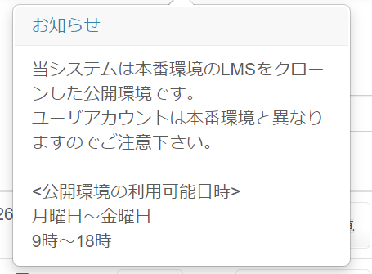

Task.30

Task.41
Task.10

 | 【講師権限】

 |  |  |  | 研修管理リスト |  |  |  |  | 面談・報告会リスト |  |  |  |  | その他リスト
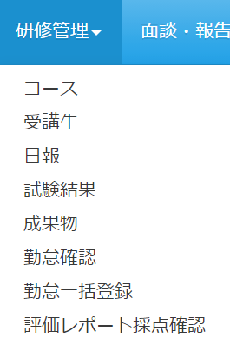
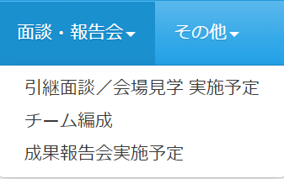
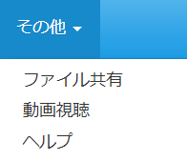

 | 【企業担当者権限】

 |  |  | 研修管理リスト |  |  |  |  | 予約リスト |  |  |  |  | 助成金リスト |  |  |  |  | その他リスト
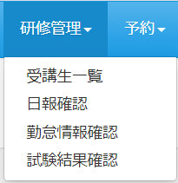
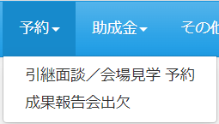
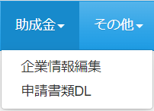
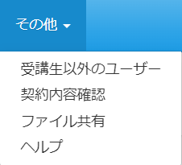

 | 【管理者権限】

 | 事務リスト |  |  |  |  |  | 営業リスト |  |  |  |  |  | 運営リスト |  |  |  |  | 受講生情報リスト |  |  |  |  | その他リスト（管理者権限）
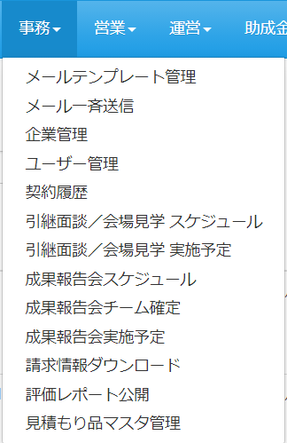
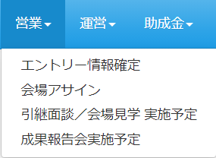
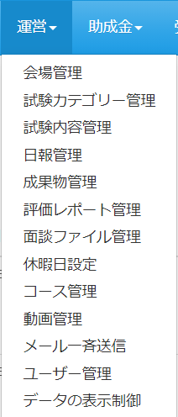
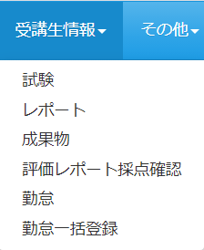
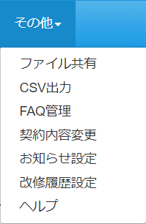

 |  |  |  |  |  |  | 助成金リスト
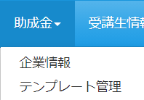

 | 画面表示項目
 | No | 項目名 |  |  |  | データ元 |  |  |  |  |  |  |  |  | 備考 |  |  |  |  |  |  |  |  | 権限ごとの 表示可否
 |  |  |  |  |  | テーブル名 |  |  |  |  |  | フィールド |  |  |  |  |  |  |  |  |  |  |  | 受 | 講 | 企 | 管 | 育
 | メニューバー
 | 1 | 『ヘッダーロゴ』ボタン |  |  |  | - |  |  |  |  |  | - |  |  | ・「LMS学習管理システム」を表示 ・押下後、ログイン後のトップ画面（権限によって異なる）へ遷移 |  |  |  |  |  |  |  |  | ○ | ○ | ○ | ○ |  | Task.02
 | 2 | 『マイコース』ボタン |  |  |  | - |  |  |  |  |  | - |  |  |  |  |  |  |  |  |  |  |  | ○ | - | - | -
 | 3 | 『教材ダウンロード』ボタン |  |  |  | - |  |  |  |  |  | - |  |  |  |  |  |  |  |  |  |  |  | ○ | - | - | -
 | 4 | 『勤怠』ボタン |  |  |  | - |  |  |  |  |  | - |  |  |  |  |  |  |  |  |  |  |  | ○ | - | - | -
 | 5 | 『機能』ボタン |  |  |  | - |  |  |  |  |  | - |  |  | 押下後、下記の「機能リスト」を一覧表示 |  |  |  |  |  |  |  |  | ○ | - | - | -
 | 6 | 『研修管理』ボタン |  |  |  | - |  |  |  |  |  | - |  |  | 押下後、下記の「研修管理リスト」を一覧表示 |  |  |  |  |  |  |  |  | - | ○ | ○ | -
 | 7 | 『面談・報告会』ボタン |  |  |  | - |  |  |  |  |  | - |  |  | 押下後、下記の「面談・報告会リスト」を一覧表示 |  |  |  |  |  |  |  |  | - | ○ | - | -
 | 8 | 『予約』ボタン |  |  |  | - |  |  |  |  |  | - |  |  | 押下後、下記の「予約リスト」を一覧表示 |  |  |  |  |  |  |  |  | - | - | ○ | ○
 | 9 | 『助成金』ボタン |  |  |  | - |  |  |  |  |  | - |  |  | 押下後、下記の「助成金リスト」を一覧表示 |  |  |  |  |  |  |  |  | - | - | ○ | ○
 | 10 | 『事務』ボタン |  |  |  | - |  |  |  |  |  | - |  |  | 押下後、下記の「事務リスト」を一覧表示 |  |  |  |  |  |  |  |  | - | - | - | ○
 | 11 | 『営業』ボタン |  |  |  | - |  |  |  |  |  | - |  |  | 押下後、下記の「営業リスト」を一覧表示 |  |  |  |  |  |  |  |  | - | - | - | ○
 | 12 | 『運営』ボタン |  |  |  | - |  |  |  |  |  | - |  |  | 押下後、下記の「運営リスト」を一覧表示 |  |  |  |  |  |  |  |  | - | - | - | ○
 | 13 | 『受講生情報』ボタン |  |  |  | - |  |  |  |  |  | - |  |  | 押下後、下記の「受講生情報リスト」を一覧表示 |  |  |  |  |  |  |  |  | - | - | - | ○
 | 14 | 『その他』ボタン |  |  |  | - |  |  |  |  |  | - |  |  | 押下後、下記の「その他リスト」を一覧表示 |  |  |  |  |  |  |  |  | - | ○ | ○ | ○
 | 15 | 『お知らせ』ボタン |  |  |  | - |  |  |  |  |  | - |  |  | ・押下後、『お知らせ』ポップアップを表示 ・お知らせが更新されてから1週間以内の場合、アイコンの横に「new」を表示 |  |  |  |  |  |  |  |  | ○ | ○ | ○ | ○ |  | Task.02
 | 16 | 『ユーザー名』リンク |  |  |  | m_user |  |  |  |  |  | user_name |  |  | 「ようこそ（ログインユーザー名）さん」と表示 |  |  |  |  |  |  |  |  | ○ | ○ | ○ | ○
 | 17 | 『ログアウト』ボタン |  |  |  | - |  |  |  |  |  | - |  |  | 押下後、ログアウト |  |  |  |  |  |  |  |  | ○ | ○ | ○ | ○
 | 機能リスト
 | 18 | 『ファイル共有』リンク |  |  |  | - |  |  |  |  |  | - |  |  | ファイル共有不可の会場に紐付いた 受講生の場合非表示 |  |  |  |  |  |  |  |  | ○ | - | - | -
 | 19 | 『動画視聴』リンク |  |  |  | - |  |  |  |  |  | - |  |  |  |  |  |  |  |  |  |  |  | ○ | - | - | -
 | 20 | 『サポートセンター』リンク |  |  |  | - |  |  |  |  |  | - |  |  | サポートセンター非表示の会場に紐付いた受講生の場合非表示 |  |  |  |  |  |  |  |  | ○ | - | - | -
 | 21 | 『ヘルプ』リンク |  |  |  | - |  |  |  |  |  | - |  |  |  |  |  |  |  |  |  |  |  | ○ | - | - | -
 | 研修管理リスト
 | 22 | 『コース』リンク |  |  |  | - |  |  |  |  |  | - |  |  |  |  |  |  |  |  |  |  |  | - | ○ | - | -
 | 23 | 『受講生』リンク |  |  |  | - |  |  |  |  |  | - |  |  | 企業担当者の場合は「受講生一覧」と表記 |  |  |  |  |  |  |  |  | - | ○ | ○ | -
 | 24 | 『日報』リンク |  |  |  | - |  |  |  |  |  | - |  |  | 企業担当者の場合は「日報確認」と表記 |  |  |  |  |  |  |  |  | - | ○ | ○ | -
 | 25 | 『試験結果』リンク |  |  |  | - |  |  |  |  |  | - |  |  | 企業担当者の場合は「試験結果確認」と表記 |  |  |  |  |  |  |  |  | - | ○ | ○ | -
 | 26 | 『成果物』リンク |  |  |  | - |  |  |  |  |  | - |  |  |  |  |  |  |  |  |  |  |  | - | ○ | - | -
 | 27 | 『勤怠管理』リンク |  |  |  | - |  |  |  |  |  | - |  |  | 企業担当者の場合は「勤怠情報確認」と表記 |  |  |  |  |  |  |  |  | - | ○ | ○ | -
 | 28 | 『勤怠一括登録』リンク |  |  |  | - |  |  |  |  |  | - |  |  |  |  |  |  |  |  |  |  |  | - | ○ | - | -
 | 29 | 『評価レポート採点確認』リンク |  |  |  | - |  |  |  |  |  | - |  |  |  |  |  |  |  |  |  |  |  | - | ○ | - | -
 | 面談・報告会リスト
 | 30 | 『引継面談/会場見学 実施予定』リンク |  |  |  | - |  |  |  |  |  | - |  |  |  |  |  |  |  |  |  |  |  | - | ○ | - | -
 | 31 | 『チーム編成』リンク |  |  |  | - |  |  |  |  |  | - |  |  |  |  |  |  |  |  |  |  |  | - | ○ | - | -
 | 32 | 『成果報告会実施予定』リンク |  |  |  | - |  |  |  |  |  | - |  |  |  |  |  |  |  |  |  |  |  | - | ○ | - | -
 | 予約リスト
 | 33 | 『引継面談/会場見学 予約』リンク |  |  |  | - |  |  |  |  |  | - |  |  |  |  |  |  |  |  |  |  |  | - | - | ○ | -
 | 34 | 『成果報告会出欠』リンク |  |  |  | - |  |  |  |  |  | - |  |  |  |  |  |  |  |  |  |  |  | - | - | ○ | -
 | 事務リスト
 | 35 | 『メールテンプレート管理』リンク |  |  |  | - |  |  |  |  |  | - |  |  |  |  |  |  |  |  |  |  |  | - | - | - | ○
 | 36 | 『メール一斉送信』リンク |  |  |  | - |  |  |  |  |  | - |  |  |  |  |  |  |  |  |  |  |  | - | - | - | ○
 | 37 | 『企業管理』リンク |  |  |  | - |  |  |  |  |  | - |  |  |  |  |  |  |  |  |  |  |  | - | - | - | ○
 | 38 | 『ユーザー管理』リンク |  |  |  | - |  |  |  |  |  | - |  |  |  |  |  |  |  |  |  |  |  | - | - | - | ○
 | 39 | 『契約履歴』リンク |  |  |  | - |  |  |  |  |  | - |  |  |  |  |  |  |  |  |  |  |  | - | - | - | ○
 | 40 | 『引継面談／会場見学 スケジュール』リンク |  |  |  | - |  |  |  |  |  | - |  |  |  |  |  |  |  |  |  |  |  | - | - | - | ○
 | 41 | 『引継面談／会場見学 実施予定』リンク |  |  |  | - |  |  |  |  |  | - |  |  |  |  |  |  |  |  |  |  |  | - | - | - | ○
 | 42 | 『成果報告会スケジュール』リンク |  |  |  | - |  |  |  |  |  | - |  |  |  |  |  |  |  |  |  |  |  | - | - | - | ○
 | 43 | 『成果報告会チーム確定』リンク |  |  |  | - |  |  |  |  |  | - |  |  |  |  |  |  |  |  |  |  |  | - | - | - | ○
 | 44 | 『成果報告会実施予定』リンク |  |  |  | - |  |  |  |  |  | - |  |  |  |  |  |  |  |  |  |  |  | - | - | - | ○
 | 45 | 『請求情報ダウンロード』リンク |  |  |  | - |  |  |  |  |  | - |  |  |  |  |  |  |  |  |  |  |  | - | - | - | ○
 | 46 | 『評価レポート公開』リンク |  |  |  | - |  |  |  |  |  | - |  |  |  |  |  |  |  |  |  |  |  | - | - | - | ○
 | 47 | 『見積もり品マスタ管理』リンク |  |  |  | - |  |  |  |  |  | - |  |  |  |  |  |  |  |  |  |  |  | - | - | - | ○
 | 営業リスト
 | 48 | 『エントリー情報確定』リンク |  |  |  | - |  |  |  |  |  | - |  |  |  |  |  |  |  |  |  |  |  | - | - | - | ○
 | 49 | 『会場アサイン』リンク |  |  |  | - |  |  |  |  |  | - |  |  |  |  |  |  |  |  |  |  |  | - | - | - | ○
 | 50 | 『引継面談／会場見学 実施予定』リンク |  |  |  | - |  |  |  |  |  | - |  |  |  |  |  |  |  |  |  |  |  | - | - | - | ○
 | 51 | 『成果報告会実施予定』リンク |  |  |  | - |  |  |  |  |  | - |  |  |  |  |  |  |  |  |  |  |  | - | - | - | ○
 | 運営リスト
 | 52 | 『会場管理』リンク |  |  |  | - |  |  |  |  |  | - |  |  |  |  |  |  |  |  |  |  |  | - | - | - | ○
 | 53 | 『試験カテゴリー管理』リンク |  |  |  | - |  |  |  |  |  | - |  |  |  |  |  |  |  |  |  |  |  | - | - | - | ○
 | 54 | 『試験内容管理』リンク |  |  |  | - |  |  |  |  |  | - |  |  |  |  |  |  |  |  |  |  |  | - | - | - | ○
 | 55 | 『日報管理』リンク |  |  |  | - |  |  |  |  |  | - |  |  |  |  |  |  |  |  |  |  |  | - | - | - | ○
 | 56 | 『成果物管理』リンク |  |  |  | - |  |  |  |  |  | - |  |  |  |  |  |  |  |  |  |  |  | - | - | - | ○
 | 57 | 『評価レポート管理』リンク |  |  |  | - |  |  |  |  |  | - |  |  |  |  |  |  |  |  |  |  |  | - | - | - | ○
 | 58 | 『面談ファイル管理』リンク |  |  |  | - |  |  |  |  |  | - |  |  |  |  |  |  |  |  |  |  |  | - | - | - | ○
 | 59 | 『休暇日設定』リンク |  |  |  | - |  |  |  |  |  | - |  |  |  |  |  |  |  |  |  |  |  | - | - | - | ○
 | 60 | 『コース管理』リンク |  |  |  | - |  |  |  |  |  | - |  |  |  |  |  |  |  |  |  |  |  | - | - | - | ○
 | 61 | 『動画管理』リンク |  |  |  | - |  |  |  |  |  | - |  |  |  |  |  |  |  |  |  |  |  | - | - | - | ○
 | 62 | 『メール一斉送信』リンク |  |  |  | - |  |  |  |  |  | - |  |  |  |  |  |  |  |  |  |  |  | - | - | - | ○
 | 63 | 『ユーザー管理』リンク |  |  |  | - |  |  |  |  |  | - |  |  |  |  |  |  |  |  |  |  |  | - | - | - | ○
 | 64 | 『データの表示制御』リンク |  |  |  | - |  |  |  |  |  | - |  |  |  |  |  |  |  |  |  |  |  | - | - | - | ○
 | 助成金リスト
 | 65 | 『企業情報編集』リンク |  |  |  | - |  |  |  |  |  | - |  |  |  |  |  |  |  |  |  |  |  | - | - | ○ | -
 | 66 | 『申請書類DL』リンク |  |  |  | - |  |  |  |  |  | - |  |  |  |  |  |  |  |  |  |  |  | - | - | ○ | -
 | 67 | 『企業情報』リンク |  |  |  | - |  |  |  |  |  | - |  |  |  |  |  |  |  |  |  |  |  | - | - | - | ○
 | 68 | 『テンプレート管理』リンク |  |  |  | - |  |  |  |  |  | - |  |  |  |  |  |  |  |  |  |  |  | - | - | - | ○
 | 受講生情報リスト
 | 69 | 『試験』リンク |  |  |  | - |  |  |  |  |  | - |  |  |  |  |  |  |  |  |  |  |  | - | - | - | ○
 | 70 | 『レポート』リンク |  |  |  | - |  |  |  |  |  | - |  |  |  |  |  |  |  |  |  |  |  | - | - | - | ○
 | 71 | 『成果物』リンク |  |  |  | - |  |  |  |  |  | - |  |  |  |  |  |  |  |  |  |  |  | - | - | - | ○
 | 72 | 『評価レポート採点確認』リンク |  |  |  | - |  |  |  |  |  | - |  |  |  |  |  |  |  |  |  |  |  | - | - | - | ○
 | 73 | 『勤怠』リンク |  |  |  | - |  |  |  |  |  | - |  |  |  |  |  |  |  |  |  |  |  | - | - | - | ○
 | 74 | 『勤怠一括登録』リンク |  |  |  | - |  |  |  |  |  | - |  |  |  |  |  |  |  |  |  |  |  | - | - | - | ○
 | その他リスト
 | 75 | 『ファイル共有』リンク |  |  |  | - |  |  |  |  |  | - |  |  |  |  |  |  |  |  |  |  |  | - | ○ | ○ | ○
 | 76 | 『動画視聴』リンク |  |  |  | - |  |  |  |  |  | - |  |  |  |  |  |  |  |  |  |  |  | - | ○ | - | -
 | 77 | 『受講生以外のユーザー』リンク |  |  |  | - |  |  |  |  |  | - |  |  |  |  |  |  |  |  |  |  |  | - | - | ○ | -
 | 78 | 『契約内容確認』リンク |  |  |  | - |  |  |  |  |  | - |  |  |  |  |  |  |  |  |  |  |  | - | - | ○ | -
 | 79 | 『CSV出力』リンク |  |  |  | - |  |  |  |  |  | - |  |  |  |  |  |  |  |  |  |  |  | - | - | - | ○
 | 80 | 『FAQ管理』リンク |  |  |  | - |  |  |  |  |  | - |  |  |  |  |  |  |  |  |  |  |  | - | - | - | ○
 | 81 | 『契約内容変更』リンク |  |  |  | - |  |  |  |  |  | - |  |  |  |  |  |  |  |  |  |  |  | - | - | - | ○
 | 82 | 『お知らせ設定』リンク |  |  |  | - |  |  |  |  |  | - |  |  |  |  |  |  |  |  |  |  |  | - | - | - | ○
 | 83 | 『改修履歴設定』リンク |  |  |  | - |  |  |  |  |  | - |  |  |  |  |  |  |  |  |  |  |  | - | - | - | ○
 | 84 | 『ヘルプ』リンク |  |  |  | - |  |  |  |  |  | - |  |  |  |  |  |  |  |  |  |  |  | ○ | ○ | ○ | ○
 | 『お知らせ』ポップアップ
 | 85 | ポップアップタイトル |  |  |  | - |  |  |  |  |  | - |  |  |  |  |  |  |  |  |  |  |  | ○ | ○ | ○ | ○
 | 86 | ポップアップ内容 |  |  |  | - |  |  |  |  |  | - |  |  | 表示内容がない場合、「現在お知らせはありません」を表示 |  |  |  |  |  |  |  |  | ○ | ○ | ○ | ○

 | 入力パラメータ
 | No | 項目名 |  |  |  | 物理名 |  |  |  |  | コントロール |  |  | FORMクラスの入力チェック |  |  |  |  |  | 送信 方法 |  | 備考
 |  |  |  |  |  |  |  |  |  |  |  |  |  | 必須 | 桁数 | 最大値 | 最小値 | その他
 | メニューバーの各ボタン押下
 | - | なし |  |  |  | - |  |  |  |  | - |  |  | - | - | - | - | - |  | -
 | 機能リストの各リンク押下
 | - | なし |  |  |  | - |  |  |  |  | - |  |  | - | - | - | - | - |  | -
 | 研修管理リストの各リンク押下
 | - | なし |  |  |  | - |  |  |  |  | - |  |  | - | - | - | - | - |  | -
 | 面談・報告会リストの各リンク押下
 | - | なし |  |  |  | - |  |  |  |  | - |  |  | - | - | - | - | - |  | -
 | 予約リストの各リンク押下
 | - | なし |  |  |  | - |  |  |  |  | - |  |  | - | - | - | - | - |  | -
 | 事務リストの各リンク押下
 | - | なし |  |  |  | - |  |  |  |  | - |  |  | - | - | - | - | - |  | -
 | 営業リストの各リンク押下
 | - | なし |  |  |  | - |  |  |  |  | - |  |  | - | - | - | - | - |  | -
 | 運営リストの各リンク押下
 | - | なし |  |  |  | - |  |  |  |  | - |  |  | - | - | - | - | - |  | -
 | 助成金リストの各リンク押下
 | - | なし |  |  |  | - |  |  |  |  | - |  |  | - | - | - | - | - |  | -
 | 受講生情報リストの各リンク押下
 | - | なし |  |  |  | - |  |  |  |  | - |  |  | - | - | - | - | - |  | -
 | その他リストの各リンク押下時
 | - | なし |  |  |  | - |  |  |  |  | - |  |  | - | - | - | - | - |  | -

